１


No.429
 |  | 統計ニュース
令和4年（2022）
８月号
令和3年度「統計の日」標語
「有難う」感謝で集める調査票
 |  |  | 和歌山県の推計人口（令和4年7月1日現在）
 |  |  | 総 数 905,492人 （男426,765人、女478,727人）
 |  |  | 世帯数 396,087世帯

 |  | 発行 和歌山県企画部調査統計課 和歌山市小松原通1-1 TEL 073-441-2385(直通) FAX 073-441-2386

和歌山県人口調査の結果
（令和４年４月１日現在の人口・世帯)
 |  |  |  | ※令和４年４月２６日に「和歌山県人口調査結果」を公表しています。

 | ＜１ 令和４年４月１日現在の県全体の概要＞

(注１）自然動態とは、出生・死亡に伴う人口の動きをいう。(注２）社会動態とは、転入・転出に伴う人口の動きをいう。
(注３）１世帯当たりの平均構成人員＝総人口÷世帯数
 |  | 和歌山県調査統計課で算出した、令和４年４月１日現在の和歌山県の推計人口は９０６,９６８人 となり、前年４月からの１年間で１０,４４０人減少した。増減内訳を見ると、自然動態(注１）によ る減少が８,０００人、社会動態（注２）による減少が２,４４０人となっている。 また、世帯数は３９４,７７１世帯であり、前年４月より２２９世帯減少した。１世帯当たりの平 均構成人員（注３）は２.３０人となり、前年より０．０２人減少した。
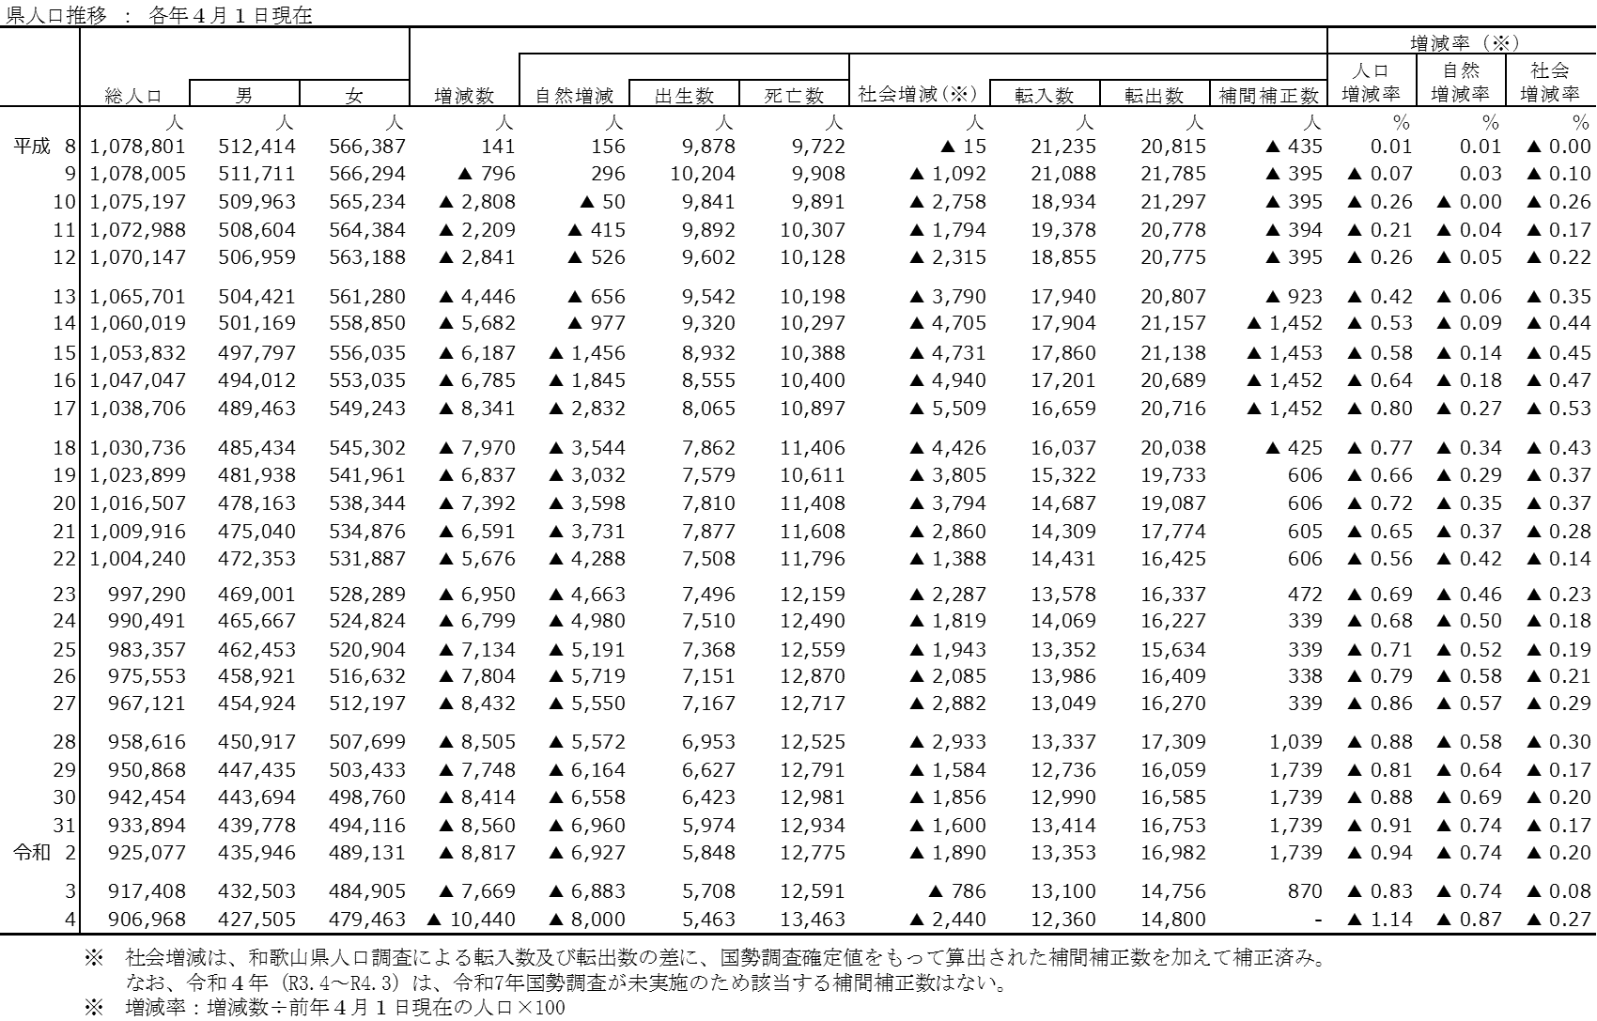

○人口増減率の減少幅が拡大 ▲０.８３％[Ｒ３］→▲１.１４％[Ｒ４] 増減数▲１０，４４０人（前年比２，７７１人減）
○自然増減率の減少幅が拡大 ▲０.７４％[Ｒ３］→▲０.８７％[Ｒ４] 増減数 ▲８，０００人（前年比１，１１７人減）
出生数５，４６３人（前年比２４５人減） 死亡数１３，４６３人（前年比８７２人増）
○社会増減率の減少幅が拡大（※） ▲０.０８％[Ｒ３］→▲０.２７％[Ｒ４] 増減数 ▲２，４４０人（前年比１，６５４人減）
転入数１２，３６０人（前年比７４０人減）転出数１４，８００人（前年比４４人増）
（※）R3(R2.4～R3.3)のうち、R2.4～R2.9分は令和２年国勢調査結果による補正済

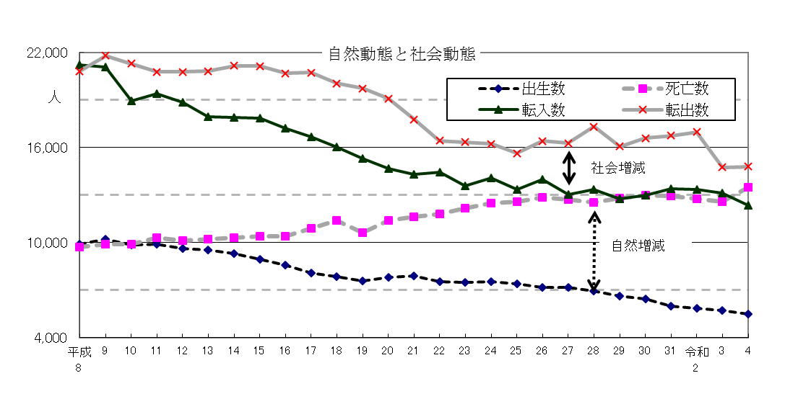
○自然動態
出生数は平成28年以降７年連続減少、死亡数
は平成23年以降１万２千人台で推移していたが
令和４年に初めて１万３千人を超過した。
○社会動態
平成27年以降、６年連続で転出超過数が３千
人を上回ったが、令和４年は前年より転出超過
数は拡大したものの令和３年に続き転出超過数
は３千人を下回った。
（※）グラフの社会増減の幅は、上の表の転入数と転出数の
差であり、国勢調査結果による補間補正数を含まない。

２
＜２ 和歌山県と他の都道府県間における転入・転出状況＞

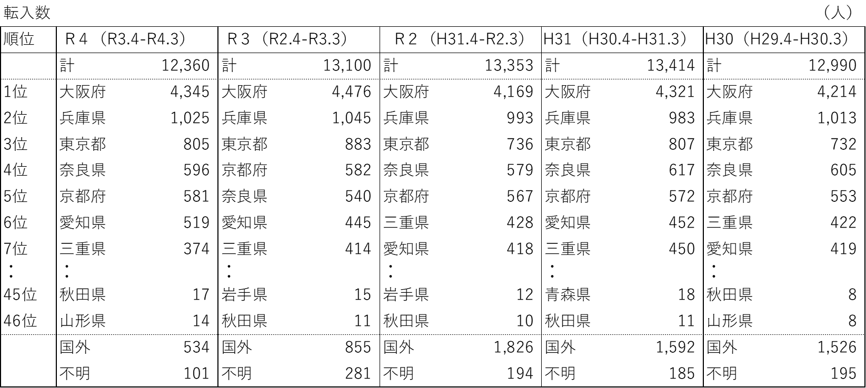
 | 和歌山県への転入数は、大阪府が突出して多く、その他、近畿３府県（兵庫県、奈良県、京都府）、東京都、東海２県（愛知県、三重県）が上位を占めている。

転入超過数（※）は、奈良県が過去５年間合計で最も多い。上の表で、転入数上位の大阪府、兵庫県、東京都などは、和歌山県からの転出者の方が多いため転出超過となっている。（▲は転出超過）
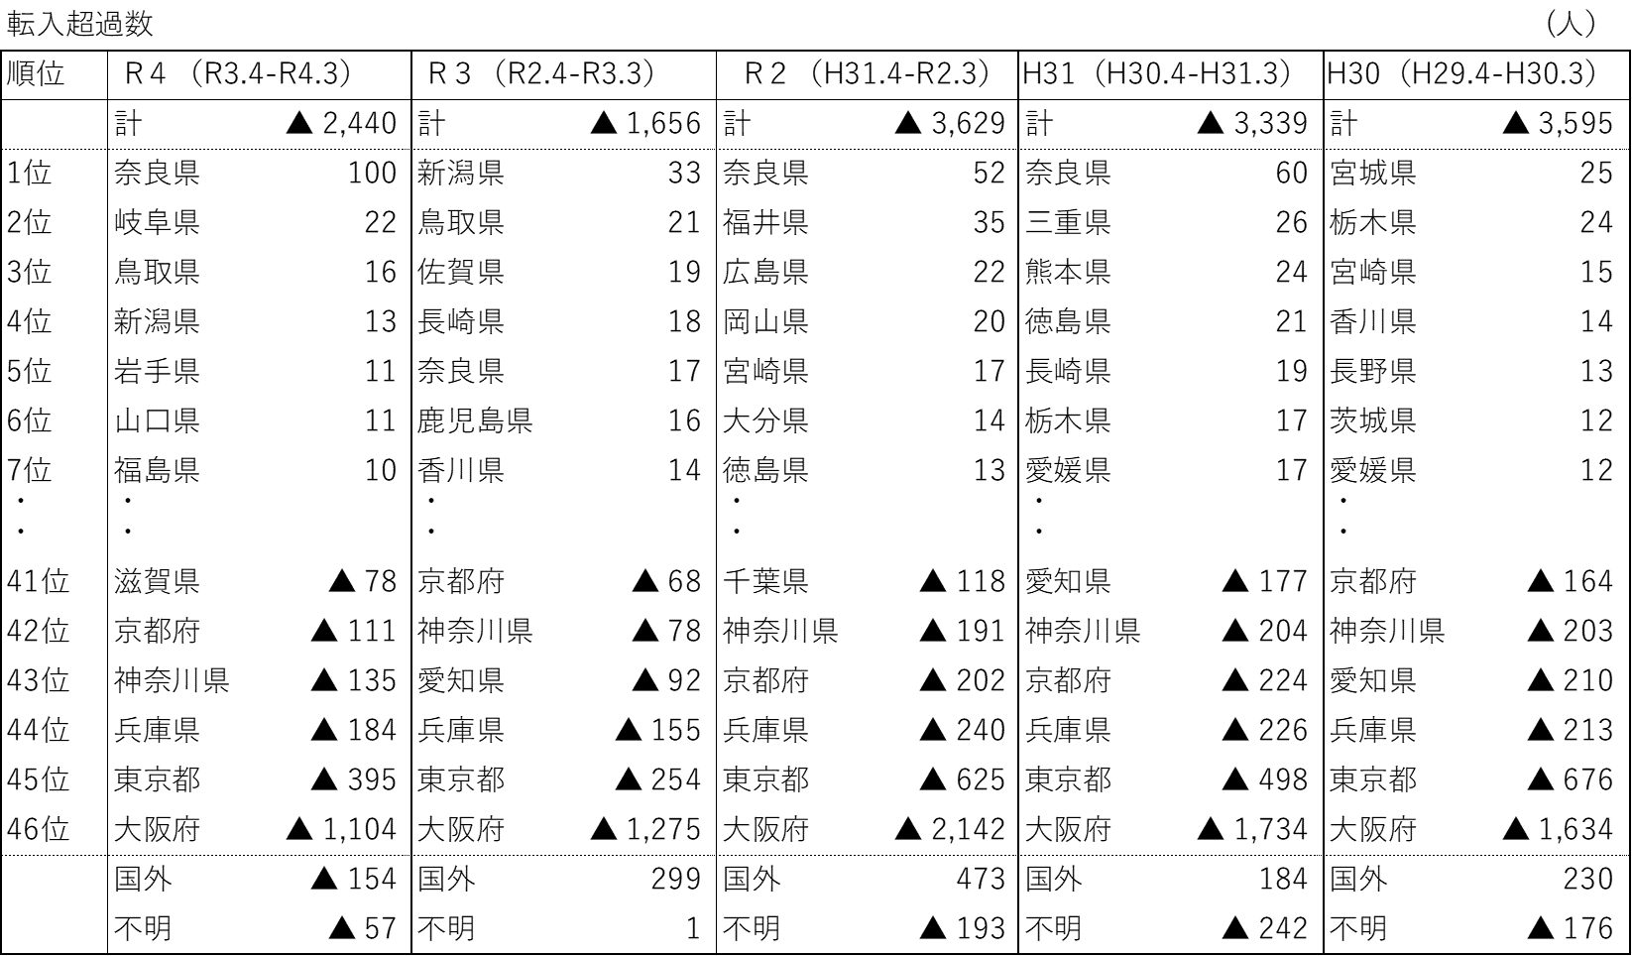
（※）転入超過数とは、ここでは、他の都道府県等から和歌山県に転入した人数から、和歌山県から他の都道府県等に転出した人数を差し引いたもの

この５市町の過去５年間をみると、白浜町
及びすさみ町は県外・国外転入超過数が直近
２年間はプラスに転じ、岩出市、日高町及び
上富田町は県内転入超過数がプラスで継続し、
今回の超過数は５年間で最多となっている。
＜３ 県内市町村における転入・転出状況＞
令和４年に社会増となった５市町の増加要因を、県
内市町村との転出入差、県外・国外との転出入差で見
ると、白浜町は県外・国外の転入超過、すさみ町は県
内及び県外・国外両方の転入超過、岩出市、日高町及
び上富田町は県内転入超過が増加要因となっている。

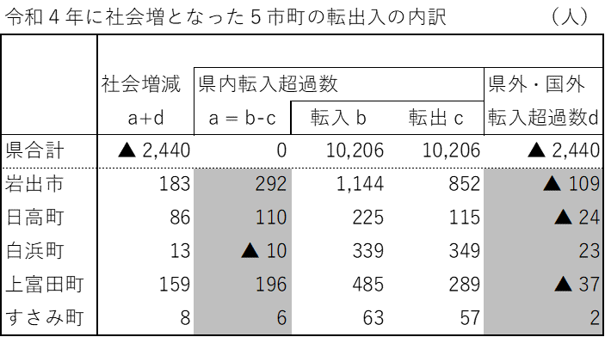
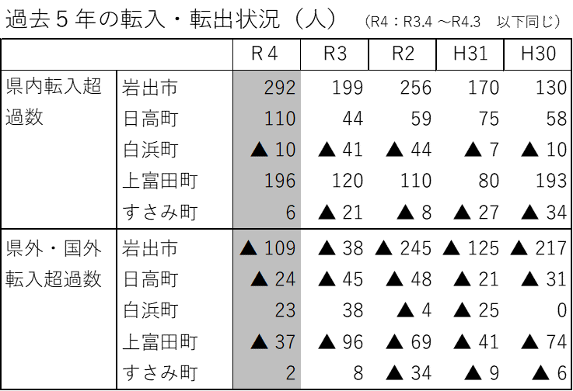

2019. 9

2019. 3

2020. 1
2
3

３
指 標 の 動 向
 | １ 鉱工業生産指数
鉱工業生産指数（季節調整済指数）＜全国・近畿との比較＞
 | 和歌山県（製造工業） | 近畿（製造工業） | 全国（製造工業）
H25.1 | 98.2 | 93.9 | 94.8
 | 95.5 | 95 | 96.4
 | 97.2 | 98.4 | 97.7
 | 97.1 | 98.7 | 97.7
 | 98.5 | 98.6 | 99.2
6 | 100.8 | 98.3 | 98.2
 | 101.1 | 100.1 | 99.7
 | 98.3 | 99.4 | 99.9
 | 101.1 | 99.1 | 101
 | 101.1 | 98.6 | 101.1
 | 98.3 | 100.4 | 101.8
 | 103.5 | 101.5 | 101.9
26.1 | 106.3 | 101.7 | 103.8
 | 106.1 | 102.4 | 102.7
 | 110.2 | 102.2 | 104.2
 | 107.7 | 100.9 | 99.5
 | 107.4 | 101.6 | 101.8
6 | 104.1 | 101.4 | 100.3
 | 102.2 | 101.9 | 100.1
 | 99.4 | 100 | 99.4
 | 102.8 | 101.5 | 100.6
 | 104.7 | 102.7 | 100.4
 | 104.1 | 99.8 | 100.4
 | 106.7 | 98.5 | 99.9
27.1 | 104.2 | 104.3 | 102.9
 | 101.5 | 100 | 99.8
 | 99.8 | 100.5 | 99.3
 | 99 | 98.7 | 99.5
 | 98.3 | 100.3 | 99.5
6 | 97.4 | 99.1 | 100.4
 | 100.8 | 100.9 | 100.4
 | 98.5 | 99.9 | 98.6
 | 103 | 100.9 | 100.5
 | 98.9 | 100.8 | 100.7
 | 97.6 | 99.7 | 99.9
 | 101 | 95.8 | 98.5
28.1 | 101.8 | 99.1 | 100.1
 | 107.1 | 98.8 | 99.2
 | 105.2 | 100.2 | 99.7
 | 105.9 | 100.3 | 99.3
 | 106 | 100.2 | 98.5
6 | 107.9 | 99.6 | 99.2
 | 107.7 | 99.5 | 99.8
 | 109.1 | 100.4 | 100.5
 | 108.9 | 102.9 | 100.8
 | 108.2 | 101.5 | 101.1
 | 108.6 | 103 | 102
 | 103.1 | 103.4 | 102
29.1 | 102.9 | 100.6 | 100.9
 | 101.9 | 102.7 | 101.6
...
（ 和歌山県・全国・近畿：H27=100 ）
（ 和歌山県・全国・近畿：H27=100 ）

（出典：＜和歌山県＞和歌山県鉱工業生産指数、＜近畿＞近畿経済産業局、＜全国＞経済産業省）
（出典：＜和歌山県＞和歌山県鉱工業生産指数、＜近畿＞近畿経済産業局、＜全国＞経済産業省）

年.月 | 和歌山県 製造工業 |  |  |  |  |  |  |  |  | 全 国 製造工業 | 近 畿 製造工業
 |  |  | 鉄 鋼 |  | 金属製品 | 機 械 | 化 学 | 石油･石炭 | ﾌﾟﾗｽﾁｯｸ製品

 | 平成27(2015)年=100 |  |  |  |  | （原 指 数） |  |  |  | （原 指 数）
平成30(2018) |  | 109.2 |  | 109.5 | 113.8 | 117.9 | 101.2 | 98.1 | 109.8 | 104.2 | 104.2
令和元(2019) |  | 102.7 |  | 110.3 | 94.3 | 100.8 | 100.5 | 95.4 | 102.2 | 101.1 | 100.1
2(2020) |  | 88.9 |  | 81.3 | 92.6 | 85.0 | 92.6 | 76.5 | 111.9 | 90.7 | 91.3
3(2021) |  | 88.4 |  | 78.1 | 92.2 | 89.9 | 85.6 | 68.6 | 113.7 | 95.7 | 96.0
 | (季節調整済指数) |  |  |  |  |  |  |  |  | (季節調整済指数)
2021. 11 |  | 82.3 |  | 76.7 | 35.6 | 87.5 | 79.0 | 26.0 | 109.7 | 96.5 | 93.8
12 |  | 90.4 |  | 79.0 | 90.1 | 86.9 | 86.3 | 97.4 | 111.0 | 96.7 | 93.6
2022. 1 |  | 93.0 |  | 83.0 | 159.2 | 87.1 | 98.0 | 93.6 | 115.4 | 94.4 | 96.5
2 |  | 92.4 |  | 80.9 | 146.0 | 86.1 | 89.1 | 90.4 | 112.6 | 96.3 | 97.0
3 |  | r 90.1 |  | 73.0 | 51.7 | 92.7 | r 90.8 | 97.7 | 113.1 | 96.6 | 93.8
4 |  | p 92.7 |  | 81.4 | 30.9 | 93.9 | p 89.7 | 110.3 | 109.8 | 95.1 | 97.5
5 |  | p 93.7 |  | 87.0 | 77.6 | 92.2 | p 83.7 | 113.2 | 111.7 | 88.0 | 90.7

注1) | 「p」は速報値、「ｒ」は改定値です。
注2) | 和歌山県については、令和4年4月分速報公表時において令和3年年間補正を行っています。
注3) | 全国・和歌山県については、令和3(2021)年分は年間補正後、令和4(2022)年1月以降は季節調整替え後の値となっていますので注意願います。

 | ２ 景気動向指数

景気動向指数（CI：一致指数）
 | 和歌山県(新指標CI) | 全国(CI)
H25.1 | 100.8 | 93.1
 | 94.2 | 94.0
 | 95.4 | 95.5
 | 95.3 | 96.0
 | 94.1 | 97.4
6 | 99.3 | 96.9
 | 97.6 | 97.9
 | 95.4 | 98.9
 | 96.0 | 99.5
 | 102.1 | 100.2
 | 101.2 | 101.3
 | 104.2 | 101.0
26.1 | 102.6 | 102.6
 | 102.8 | 102.2
 | 110.3 | 103.8
 | 107.6 | 100.1
 | 106.2 | 100.7
6 | 103.5 | 99.5
 | 99.4 | 100.0
 | 100.9 | 99.2
 | 104.8 | 100.6
 | 102.9 | 100.5
 | 104.5 | 99.7
 | 103.1 | 100.0
27.1 | 103.7 | 101.7
 | 97.8 | 100.0
 | 94.7 | 99.5
 | 97.4 | 100.5
 | 104.5 | 99.7
6 | 97.8 | 100.5
 | 98.4 | 100.5
 | 98.2 | 99.5
 | 102.0 | 100.0
 | 103.7 | 100.2
 | 100.8 | 99.3
 | 100.9 | 98.5
28.1 | 100.5 | 99.5
 | 110.3 | 98.9
 | 105.8 | 98.9
 | 109.1 | 98.8
 | 104.9 | 98.5
6 | 111.8 | 98.9
 | 107.3 | 99.2
 | 107.5 | 99.5
 | 106.4 | 100.1
 | 105.6 | 100.5
 | 102.1 | 102.1
 | 102.0 | 102.0
29.1 | 101.7 | 101.5
 | 103.6 | 102.3
...
年.月 | 景気動向指数 |  | 景気先行指数
 | 新指標CI | DI | CLI
 | 2015年=100

平成27(2015) | 100.0 | 51.8 | 98.9
28(2016) | 106.1 | 51.8 | 99.8
29(2017) | 106.3 | 58.9 | 100.8
30(2018) | 105.4 | 48.2 | 101.1
令和 元(2019) | 103.0 | 46.4 | 100.9
２(2020) | 79.6 | 43.5 | 97.8
＜参考＞景気先行指数（CLI） ※下注参照
 | 和歌山県(CLI) | 全国(CLI)
H25.1 | 99.0 | 99.6
 | 99.2 | 99.8
 | 99.4 | 100.1
 | 99.6 | 100.3
 | 99.9 | 100.6
6 | 100.2 | 100.8
 | 100.6 | 101.0
 | 100.9 | 101.1
 | 101.2 | 101.3
 | 101.4 | 101.4
 | 101.6 | 101.4
 | 101.7 | 101.4
26.1 | 101.8 | 101.4
 | 101.8 | 101.2
 | 101.6 | 101.0
 | 101.2 | 100.7
 | 100.8 | 100.5
6 | 100.2 | 100.3
 | 99.6 | 100.2
 | 99.0 | 100.1
 | 98.6 | 100.0
 | 98.3 | 100.0
 | 98.1 | 100.0
 | 97.9 | 100.1
27.1 | 97.8 | 100.1
 | 97.8 | 100.2
 | 98.0 | 100.3
 | 98.2 | 100.4
 | 98.6 | 100.4
6 | 98.9 | 100.5
 | 99.2 | 100.4
 | 99.4 | 100.3
 | 99.5 | 100.2
 | 99.6 | 100.1
 | 99.6 | 100.0
 | 99.6 | 99.9
28.1 | 99.7 | 99.8
 | 99.7 | 99.8
 | 99.8 | 99.7
 | 99.9 | 99.7
 | 99.9 | 99.7
6 | 99.9 | 99.7
 | 99.8 | 99.7
 | 99.7 | 99.7
 | 99.7 | 99.8
 | 99.7 | 99.9
 | 99.8 | 100.0
 | 100.0 | 100.1
29.1 | 100.2 | 100.2
 | 100.5 | 100.3
...
３(2021) | 89.6 | 63.7 | 100.2

2021. 11 | 95.9 | 85.7 | 100.6
12 | 98.1 | 71.4 | 100.7
2022. 1 | 101.0 | 64.3 | 100.8
2 | 97.7 | 35.7 | 100.8
3 | 92.8 | 14.3 | 100.9
4 | 98.0 | 28.6 | 101.1

注1) | CI：各指標の前月比での変化率を１つの指標に合成したもの。景気の変動の相対的な大きさやテンポを示します。
 | DI：景気に敏感な経済指標を３ヶ月前と比較し、５０％を基準に景気判断する方法。景気の方向性を示します。
 | CLI：地域の景気動向を的確・早期に把握するために作成されたOECD基準の景気先行指数です。(資料出所 関西学院大学産業研究所)
注2) | 新指標CIは平成18年1月から作成しています。
 | （それ以前の数値をご利用になる方は、引き続き旧指標CIも作成していますので、調査統計課までお問い合わせください。）
 | DIについて令和4年2月に見直しを行い、平成18年1月分まで遡及して改訂しています。
 | ３ 消費者物価指数，家計消費支出

年.月 | 消費者物価指数 |  |  |  | 消費者物価指数 |  | 企業向け サービス 価格指数 | 国内企業 物価指数 | 家計消費支出（月平均）
 | 総合 |  |  |  | 生鮮食品を除く総合 |  |  |  | (農林漁家世帯を含む)
 | 和歌山市 |  | 全 国 |  | 和歌山市 | 全 国 |  |  | 和歌山市 |  | 全 国
 |  |  |  |  |  |  |  |  | 二人以上の世帯 | 勤労者世帯 | 勤労者世帯
 | (2020年=100) |  |  |  |  |  | (2015年=100) | (2020年=100) | 千円 | 千円 | 千円
平成26(2014) |  | 98.2 |  | 97.5 | 98.7 | 98.0 | 98.9 | 102.1 | 265.0 | 319.2 | 318.8
27(2015) |  | 98.7 |  | 98.2 | 99.1 | 98.5 | 100.0 | 99.7 | 278.5 | 327.1 | 315.4
28(2016) |  | 98.9 |  | 98.1 | 99.1 | 98.2 | 100.3 | 96.2 | 247.2 | 274.4 | 309.6
29(2017) |  | 99.4 |  | 98.6 | 99.3 | 98.7 | 101.0 | 98.4 | 238.9 | 275.0 | 313.1
30(2018) |  | 100.2 |  | 99.5 | 99.9 | 99.5 | 102.2 | 101.0 | 224.9 | 248.6 | 315.3
令和元(2019) |  | 100.0 |  | 100.0 | 100.1 | 100.2 | 103.3 | 101.2 | 242.2 | 263.7 | 323.9
2(2020) |  | 100.0 |  | 100.0 | 100.0 | 100.0 | 104.2 | 100.0 | 245.5 | 290.7 | 305.8
3(2021) |  | 99.7 |  | 99.8 | 99.6 | 99.8 | 105.1 | 104.5 | 225.7 | 252.4 | 309.5

2021. 4 |  | 98.7 |  | 99.1 | 98.8 | 99.3 | 104.9 | 102.7 | 244.5 | 261.5 | 338.6
5 |  | 99.0 |  | 99.4 | 99.1 | 99.5 | 104.8 | 103.4 | 213.7 | 247.6 | 317.7
6 |  | 99.1 |  | 99.5 | 99.2 | 99.5 | 104.8 | 104.2 | 204.4 | 233.7 | 281.2
7 |  | 99.6 |  | 99.7 | 99.6 | 99.8 | 105.1 | 105.4 | 214.6 | 242.3 | 302.8
8 |  | 99.6 |  | 99.7 | 99.6 | 99.8 | 105.0 | 105.5 | 223.3 | 255.6 | 294.1
9 |  | 100.1 |  | 100.1 | 99.7 | 99.8 | 105.1 | 106.0 | 219.7 | 241.3 | 295.8
10 |  | 99.9 |  | 99.9 | 99.6 | 99.9 | 105.5 | 107.5 | 230.3 | 243.8 | 312.7
11 |  | 100.1 |  | 100.1 | 99.8 | 100.1 | 105.8 | 108.2 | 224.7 | 251.4 | 304.2
12 |  | 100.0 |  | 100.1 | 99.7 | 100.0 | 106.1 | 108.4 | 262.1 | 295.3 | 344.1
2022. 1 |  | 99.9 |  | 100.3 | 99.7 | 100.1 | 105.7 | 109.3 | 291.1 | 384.2 | 314.4
2 |  | 99.8 |  | 100.7 | 99.8 | 100.5 | 105.7 | 110.3 | 244.4 | 300.0 | 285.3
3 |  | 100.1 |  | 101.1 | 100.2 | 100.9 | r 106.6 | 111.3 | 293.6 | 355.7 | 343.7
4 |  | 100.4 |  | 101.5 | 100.4 | 101.4 | 106.7 | r 112.9 | 239.6 | 288.1 | 344.1
5 |  | 100.6 |  | 101.8 | 100.6 | 101.6 | 106.7 | 113.0 | 211.2 | 224.2 | 315.0

注1) | 勤労者世帯とは「二人以上の世帯のうち、勤労者世帯」を指します。
注2) | 「r」は訂正値です。 注3)国内企業物価指数は、今回から、2022年6月に公表された2020年基準となっています。

